策略环境
2025年商品市场走势回顾

2.21后，股指波动率下降，3.21后两周股指反转，不利于趋势策略，导致亏损。

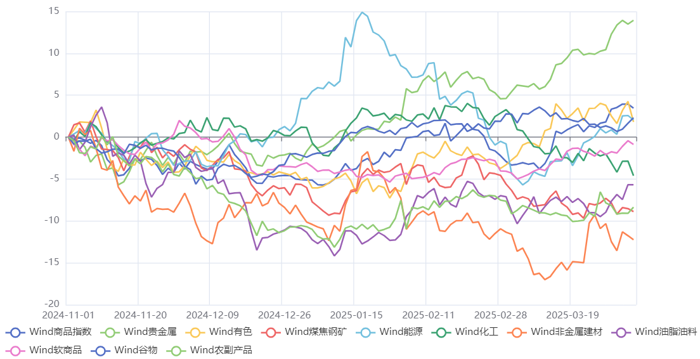

一季度商品行情总结：2025年以来商品市场整体维持宽幅震荡走势，无较为连贯性的趋势，结构性反转行情较多，板块间强弱关系轮动较快，市场环境整体不利于CTA策略表现。板块间强弱来看，整体还是有色和贵金属相对较强；而化工系和黑色系表现相对较弱；农产品板块整体维持宽幅震荡走势，3月份之后有所走强。

一季度CTA策略表现：时序表现一般（平均收益-0.08%），截面阶段性表现较好（平均收益3.28%），套利策略相对稳健（平均收益1.26%）。
旭诺：（时序，保证金占比25%，40%股指+60%商品）受股指拖累
量派：（截面，保证金占比10-15%，叠加混合中性产品）
黑翼：（时序，保证金占比10-20%）
安贤：（混合偏截面，保证金占比15-25%）
远澜：（基本面跨期套利，保证金占比50%）
配置建议：
（1）对于截面策略来说，当前有色板块偏强，而黑色板块较弱，有基本面支撑，后续若无大的宏观冲击，板块间强弱关系保持稳定，预计截面策略将会有好的表现。
（2）基本面量化策略方面，当前大宗商品库存与商品指数正相关性走强，对于库存逻辑的基本面量化策略来说不是好的消息；大宗商品月差率与商品指数负相关性走弱，期限结构策略后续或许能有所表现。
（4）主观CTA方面，建议关注一些聚焦于细分产业链的小而美管理人。

